Processo
2. PROCESSO
2.1 Informações Iniciais
2.1.1 Quem são os clientes do processo?
1 | Bárbara (Assistente Social)
2 Marco Eugênio
2.1.2 Quais queixas os clientes do processo apresentam?
1 | Processo muito exaustivo e manual
1 |  | Falta de um sistema de análise socioeconômica
2 | Falta de uma padronização no processo
1 |  | Grande quantidade de solicitações de bolsa

 | 2.2 Comunicação
2.2.1 O processo é amplamente conhecido na organização?
A Bolsa em si é bastante conhecia, já o processo dela, é conhecido por quem participa dela, porém, muitas outras pessoas da organização não tem o conhecimento de como funciona o processo

2.2.2 Quais meios de comunicação são usados para divulgar o processo?
1 | Site do IFPE
2 | Sistema Fluxo
3 | Edital
2.2.3 Você acha que deveria usar algum meio de divulgação em especial? Por quê?
1 | Não, a informção do processo já atinge quem deve atingir

2.3 Prazo
2.3.1 Há problemas de prazo? Quais os pontos do processo que originam o problema?
1 | Sim, o prazo pode ser otimizado. O ponto do processo que origina o problema de prazo está na análise socioeconômica manual de cada inscrição do estudante
2

2.3.2 Há algum handoff que esteja gerando gargalo? (Apresentar os pontos de handoff na modelagem AS-IS)
Imagem do modelo AS-IS |  |  | Descrição | Possível causa
1
 |  |  | As assitentes sociais avaliam as respostas do formulário socioeconomico das inscrições dos estudantes interessados nas bolsas de assistência | Avaliação manual e individual em uma planilha em que as informações não estão bem representadas
Imagem do modelo AS-IS |  |  | Descrição | Possível causa
2

2.4 Qualidade
2.4.1 Quais os pontos do processo que originam problemas de qualidade?
1 | Avaliar respostas do formulário socioeconômico

2.4.2 Quais os resultados do processo que são afetados?
1 | Afeta o prazo, o esforço e a eficiência como um todo.

2.4.3 Há algum handoff que esteja gerando erro?
Imagem do modelo AS-IS |  |  | Descrição | Possível causa
1 | Não foi mapeado nenhum erro

2.5 Recursos
2.5.1 Há problemas de insuficiência ou não adequação de recursos necessarios ao processo? Quais os recursos que são insuficientes/inadequados?
1 | A assistente social vê necessidade de uma melhora na visualização da planilha dos estudantes concorrentes a vaga da bolsa

2.5.2 Há habilidades ou competências especiais que as pessoas que executam o processo precisam possuir? Quais?
1 | Sim, possuir conhecimentos pedagógicos para dicernir condições subjetivas dos estudantes

2.5.3 Quais habilidades ou competências as pessoas que executam o processo já possuem?
1 | Conhecimento de discernir entre os resultados do sistema para uma conclusão do processo

2.5.4 Quais habilidades ou competências as pessoas que executam o processo ainda não possuem?
1 | Conhecimento contábil para uso dos recursos

2.5.5 O que é necessário para que as pessoas que executam o processo adquiram essas habilidades ou competências?
1 | Um sistema sólido que supra essa falta de conhecimetno

2.6 Legalidade
2.6.1 Há problemas de não conformidade com normas / resoluções / leis? Quais?
1 | O processo lida com informações sensíveis e de estudantes menores de idades, portanto deve se atentar a Lei Geral de Proteção de Dados.

2.6.2 Quais os pontos do processo nos quais o problema foi evidenciado?
1 | No momento do recebimento das inscrições dos estudantes e em todas as etapas do processo em que essas informações serão manipuladas.

2.7 Padronização
2.7.1 Quais os pontos do processo que apresentam a necesidade de automatização?
1 |  | Análise do formulário socioeconômico
2 |  | Escolher quais estudantes vão de fato receber a bolsa
3 | Renovação da bolsa e análise de quais estudantes ainda estão aptos
2.7.2 Por que essa automatização não foi realizada ainda?
1 | Porque o processo é muito subjetvo e automatizá-lo exige bastante atenção

2.7.3 Há atividades no processo que poderiam ser eliminadas? Quais? Por quê?
1 | Sim, a análise das respostas de cada pergunta objetiva do formulário, ao invés disso, as assistêntes poderiam focar apenas na pontuação total atribuída a cada estudante, onde cada pergunta tem uma pontuação específica.
2.7.4 Há atividades no processo que deveriam ser incluídas? Quais? Por quê?
1 | Sim, poderia ser incluída a atividade de exportar uma planilha contendo todas as informações sobre o formulário socioeconômico respondido pelos estudantes para um novo sistema de análise que iria fazer um agrupamento desses estudantes de maneira automática, facilitando o trabalho da assistente.

2.7.5 Há atividades no processo que poderiam ser realizadas de outra forma? Quais? Por quê?
1 | A análise do formulário socioeconômico, que poderia ser mais automatizada e levar menos tempo

2.7.6 Há pontos de decisão no processo que poderiam ser eliminados? Quais? Por quê?
1 | Não, os principais pontos de decisão ( se o estudante é apto, se o estudante vai receber a bolsa e se o estudante continua apto para a renovação) são imprescindíveis para o processo e, por isso, não podem ser eliminados
2.7.7 Há pontos de decisão no processo que deveriam ser incluídos? Quais? Por quê?
1 | Acredito que não, todos os pontos de decisão que já estão presentes no processo são suficientes para o seu andamento.

2.7.8 Como seria a nova forma?
1 | Uma planilha com todas as informações do formulário seria exportada para o novo sistema que, baseando-se nas respostas, iria agrupar os estudantes mais vulneráveis, assim, ao invés de ter que checar todas as respostas de cada um dos estudantes que se inscreveram no programa a assistente social teria seu trabalho reduzido.

2.7.9 Há problemas de não conformidade com o processo (i.e., variantes do processo)? Quais os pontos do processo que apresentam essa não conformidade (i.e., possuem variantes)?
1 | Não, pois o processo tem pontos naturalmente subjetivos

2.7.10 Você pode descrever o fluxo dessas variações?
1 | Essa pergunta não se adequa ao nosso processo

2.7.11 Quais as possíveis causas dessa não conformidade?
1 | Essa pergunta não se adequa ao nosso processo

2.7.12 Há algo mais impedindo o processo de prosseguir? O que está impedindo o processo de prosseguir?
Imagem do modelo AS-IS |  |  | Descrição | Possível causa
1 | Não. Não há.

2.8 Multidimensional
2.8.1 Algum handoff está gerando retrabalho?
Imagem do modelo AS-IS |  |  | Descrição | Possível causa
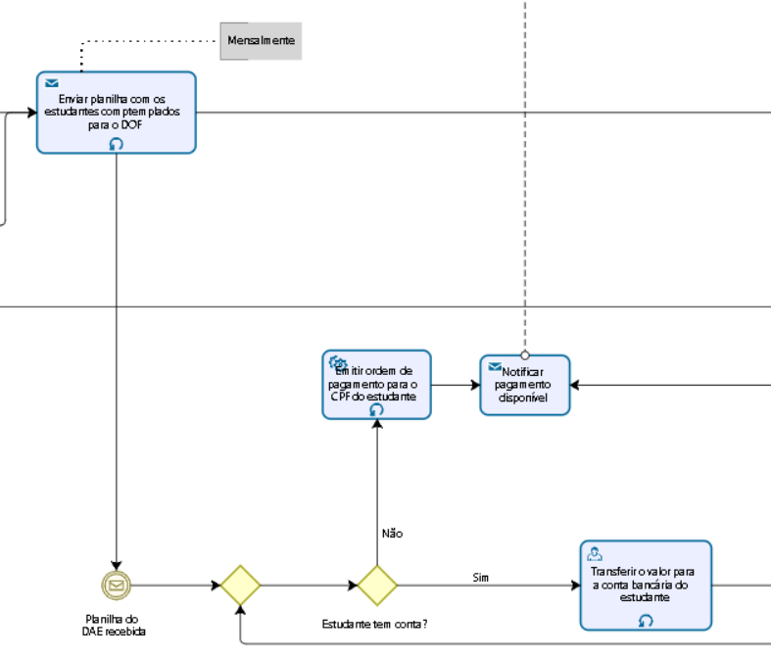
1 |  |  | Envio de informação entre dos diferentes departamentos o DAE e o DOF | Necessidade checagem constante da permanência dos estudantes no programa

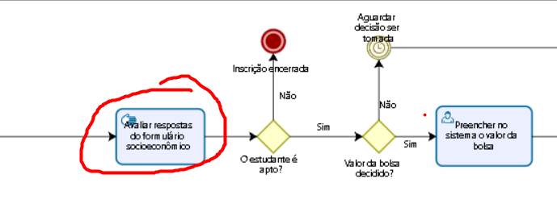
2.8.2 Existem pontos no seu processo que causam gargalo? Quais os pontos do processo em que ocorrem? Quais as possíveis causas desse gargalo?
Imagem do modelo AS-IS |  |  | Descrição | Possível causa
1 |  |  | Assistente Social realiza uma análise de todos os estudantes para determinar os aptos | Quantidade massiva de estudantes a serem analisados

2.8.3 Quais as consequências da ocorrência dos gargalos?
1 | A demora para conclusão do processo e melhor eficiência do mesmo, visto que é uma parte essencial para o andamento do processo e deve ser feito com precisão para não gerar consequências graves, visto que se encontra no começo do processo

